要件・仕様
教育用ボード通信システム 設計概要書

■要件定義
・教育用マイコン評価ボードとWindows PCをUSBで接続し、シリアル通信を行う
・教育用ボードはSW2～SW4の入力を受け、BZ1とLED5を出力し、入出力状態をリアルタイムでPCに送信する
・PCは教育用ボードから受信した入出力状態をリアルタイムで表示し、表示した内容と同じ内容をログファイルに記録する

■システム構成図 |  |  |  |  |  |  |  |  | USB typeB - typeAケーブル

 |  |  |  |  |  |  |  | 電源
 |  |  |  |  |  |  |  |  |  |  |  |  |  | 教育用ボードマイコン：RL78 /G13 R5F100ACASP
 |  |  |  |  |  | CN4 |  |  |  |  |  | USB |  | PC OS：Windows 10またはWindows 11

 |  |  |  |  |  |  | BZ1

 |  | SW2 | SW3 |  | SW4 |  |  |  |  |  |  | PC
 |  |  |  |  |  |  | LED5

 |  |  |  | 教育用ボード

■教育用ボードマイコン端子表
 | 別シート参照

■教育用ボードマイコンソフト仕様定義
・開発環境：CS+ デバッガ：Renesas E2 Lite
・100usec毎に入出力の状態をスキャン
・SW2～4は押下中ON、10回連続同値で状態確定
・SW2：LED5R、SW3：LED5G、SW4：LED5Bの状態をON⇒OFF立ち下がりでトグル
・LED5のRGBがすべて点灯でBZ1をON
・1sec毎に入出力状態をUART TXに転送
・シリアル通信設定はボーレート9600bps、データビット8bit、ストップビット1bit、パリティビット無し、フロー制御無し
・転送データフォーマットは以下の通り
 | Byte2:STX |  | Byte1:DATA |  |  | Byte0:ETX
 | 0x02 |  |  |  |  | 0x03

 | bit7:NC |  | bit6:LED5B |  |  | bit5:LED5G |  | bit4:LED5R |  | bit3:BZ1 | bit2:SW4 | bit1:SW3 | bit0:SW2
 | 常時1 |  | ON:1 OFF:0 |  |  | ON:1 OFF:0 |  | ON:1 OFF:0 |  | ON:1 OFF:0 | ON:1 OFF:0 | ON:1 OFF:0 | ON:1 OFF:0
・転送文のエラー訂正機能は特になしとする（bit7=1であることを確認する程度）
・オプション：時間に余裕があればLCDに状態表示を行う機能を実装

■PCソフト仕様定義
・Microsoft Visual C#で開発
・ウィンドウにはシリアル通信内容表示ボックスと接続開始/終了ボタン、ログファイル保存開始/終了ボタン、ボーレート等の設定欄を実装する
・シリアル初期設定はボーレート9600bps、データビット8bit、ストップビット1bit、パリティビット無し、フロー制御無し
・接続に失敗や切断を検知したらログに履歴を記録し、エラーダイアログを表示する
・ログ保存開始時は保存先とファイル名を決定する画面（下記様）を表示
・ログファイル名初期設定は「educationboard_comm_yyyymmdd(その日の年月日).log」
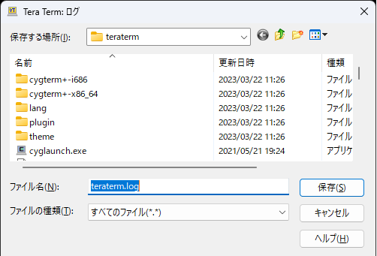

・ログは下記の様に出力（SWの状態によるLEDとブザー出力は例）
2023/4/19 9:00:00 : Education Board is connected.
2023/4/19 9:10:00 : SW2 ON
2023/4/19 9:10:00 : LED5 RED
2023/4/19 9:10:00 : SW3 OFF
2023/4/19 9:10:00 : SW4 ON
2023/4/19 9:10:00 : BZ 1 ON
2023/4/19 9:10:00 : SW3 ON
2023/4/19 9:20:00 : SW2 OFF
2023/4/19 9:20:00 : LED5 BLUE
2023/4/19 9:20:00 : SW2 ON
2023/4/19 9:20:00 : LED5 RED
2023/4/19 9:20:00 : SW4 OFF
2023/4/19 9:20:00 : BZ1 OFF
2023/4/19 9:30:00 : Education Board is disconnected.
2023/4/19 9:40:00 : Connection failed.

※ベトナムメンバーの人にも見てもらうので、ウィンドウ内のラベルやダイアログ等はなるべく英語表記にしてください。

Vietnam App
■序文
KHANGさんによるデザイン。
Vuongさんの案内で。
プログラム設計には 2 つのレベルがあると思います。
- 初心者向け
- .Net の知識がある人向け
Khang さんは上記の両方のレベルを使用できます。
私は彼に基礎レベルを試してみることを提案しました。

■パソコンの仕様
Windows 10 32bit/64bit
.NET Framework 4.6.1

■画面
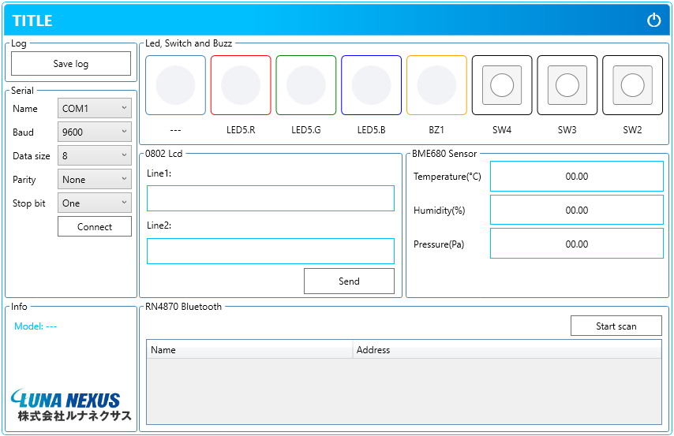

■説明
1
2

3
6

4

7
8

5
9

 | 1 製品に名前を付けます。
 | 2 アプリを閉じます。
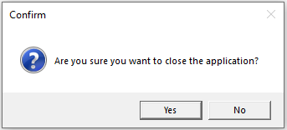

 | 3 ログ ファイルを保存する場所を選択します。
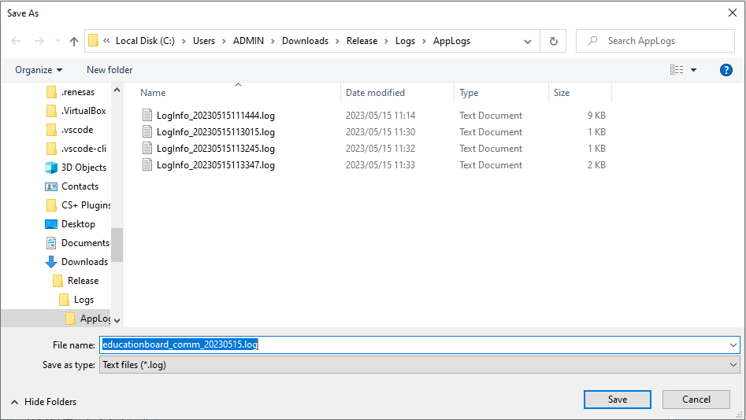

 | 4 ポートパラメータの設定 COM。
 | 接続に成功しました。
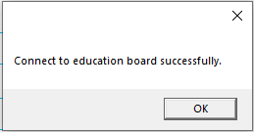

 | 接続に失敗しました。
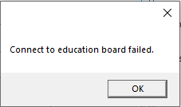

 | 操作中に接続が切断されました。
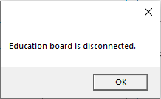

 | 5 メーカー情報。

 | 6 LED、ボタン、ブザーの状態表示。
 | 6.1スイッチ
 | ノーマル

 | プレスされた

 | 6.2 LED
 | ノーマル

 | アクティブ

 | 6.3ブザー
 | ノーマル

 | アクティブ

 | 7 液晶コントロール。

 | 8 BME680センサーの測定値を表示します。

 | 9 スキャンされた Bluetooth デバイスのリストを表示します。

Sequence
Start

Save log file

Normal?
Yes
Enable Serial module
Enable Led, Swicth and Buzz module
Enable 0802 Lcd module
Enable BME680 Sensor module
Enable RN4870 Bluetooth module

No
COM setup and Connect press

Waiting for data

Normal?
Yes

data is normal?
Connect lost?
Disconnect press?
No
No
No
No

Yes
Yes
Yes

Message show
Message show
Display data
Message show
Message show

リソースを解放する

End

